Miraflores
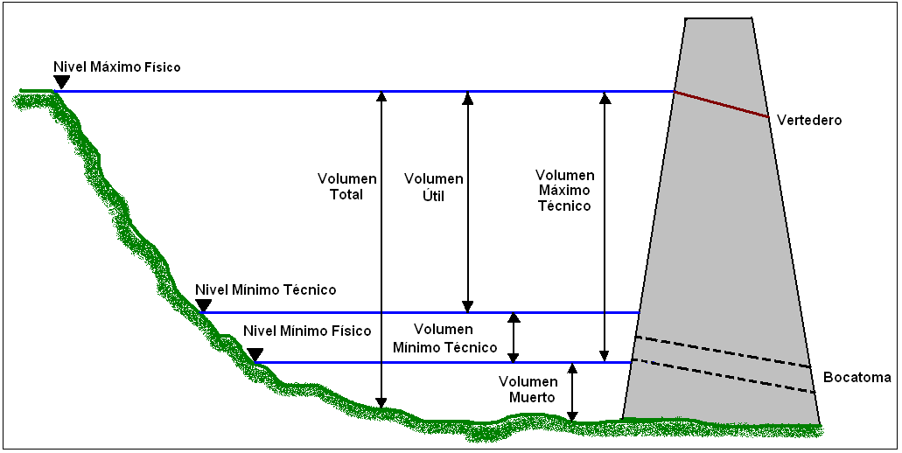

EMPRESA | EPM |  | Años Operación
CENTRAL | Troneras- Embalse Miraflores

TABLA DE VOLUMENES DE EMBALSE
ITEM | AÑO DE MEDICION | METODOLOGÍA DE MEDICION |  |  |  |  |  | VOLUMEN (Mm3)
 |  | Diseño | Topografia | Monohaz | Multihaz | Lidar | Otro (Espeficique) | Muerto | Util | Total
 | 1999-11-01 |  |  | 1 |  |  |  | 5.92 | 90.71 | 101.32
 | 2004-06-01 |  |  | 1 |  |  |  | 6.33 | 93.54 | 105.42
 | 2008-03-01 |  |  | 1 |  |  |  | 6.49 | 95.53 | 107.03
 | 2014-11-06 |  |  | 1 |  |  |  | 8.07 | 96.58 | 110.29

 |  |  |  |  |  |  |  |  |  |  |  | RATA SEDIMENTACION
 |  |  |  |  |  |  |  |  |  |  |  | Muerto | Util | Total
 |  |  |  |  |  |  |  |  |  |  | (Mm3/año) | -0.143 | -0.391 | -0.597
 |  |  |  |  |  |  |  |  |  |  | (%/año) | -2.422% | -0.431% | -0.589%

VARIACION VOLUMENES
 | Mm3 | %
Muerto | 2.15 | -36%
Util | 5.87 | -6%
Total | 8.97 | -9%

 | Muerto
1999-11-01 | 5.92
2004-06-01 | 6.33
2008-03-01 | 6.49
2014-11-06 | 8.07
 | Util
1999-11-01 | 90.71
2004-06-01 | 93.54
2008-03-01 | 95.53
2014-11-06 | 96.58
 | Total
1999-11-01 | 101.32
2004-06-01 | 105.42
2008-03-01 | 107.03
2014-11-06 | 110.29

